Накладная-№3
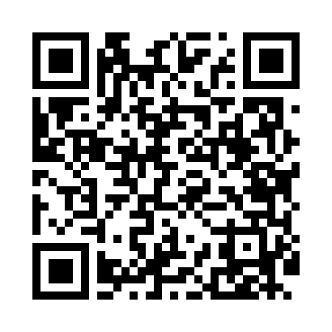
Номер товарно-транспортной накладной: |  |  | Торговый представитель: Amriyev Muhammad
Поставщик: Toshkent falcon fly 2 |  |  | Телефон торгового представителя: +998972880505
Дата отгрузки: 17.10.2025 |  |  | Контрагент: """" Klient
Дата консигнации: |  |  | Адрес:
Доставщик: |  |  | Телефон:
Телефон доставщика:
Время заказа: 17.10.2025 13:59:46
№ | Штрих-код | Название товаров (работ,услуг) | Количество | Количество в кейсе | Цена | Сумма
 |  |  | 21 |  |  | 61.8
1 | 2659430016976 | Термос вакумные для питья 500ML XP-45-34 | 3 | 3 шт. | 4 | 12
2 | 6972544831225 | Овощечистка E3122A 23.7 DB-15-9 | 3 | 3 шт. | 0.90 | 2.70
3 | 6906808162053 | Пичоқ CHENGHUJI YWO03-8 DB-16-5 | 3 | 3 шт. | 3.70 | 11.10
4 | 6905621392517 | Ложка Вилка DB-92-51 | 4 | 4 шт. | 3.30 | 13.20
5 | 6905621392524 | Ложка Вилка DB-92-52 | 4 | 4 шт. | 3.30 | 13.20
6 | 6905621392531 | Маленькая ложка DB-92-53 | 4 | 4 шт. | 2.40 | 9.60
Итого: 61.8$|->UZS: 772,500.00

